城池等级
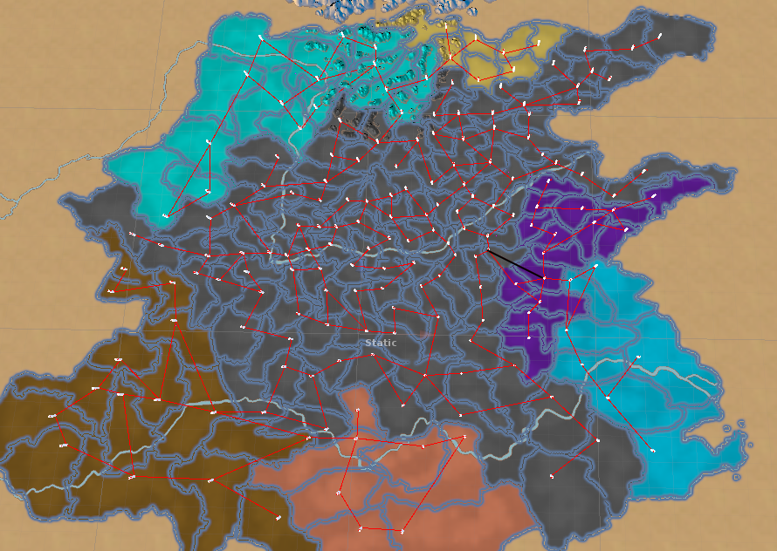
洛
城池名称 | 城池id | 所属国家 | 方案9
吴 | 1 | 孙权 | 5 |  |  |  |  |  |  | 群雄
羽山 | 2 | 孙权 | 3 |  |  |  |  | 1圈层 |  | 2圈层 | 3圈层 | 4圈层
琅琊 | 3 | 刘琦 | 6 |  | 8赛季 |  |  | 国内 | NPC | 扩张 | 争夺 | 决战 | 洛阳
莒 | 4 | 刘琦 | 5 | 1 | 6 | 6 |  | 6 |  |  |  |  |  | 6
下邳 | 5 | 孙权 | 4 | 2 | 6 | 6 |  | 6 |  |  |  |  |  | 6
会稽 | 6 | 孙权 | 1 | 3 | 9 | 9 |  | 3 | 6 |  |  |  |  | 9
爱陵 | 7 | 孙权 | 1 | 4 | 12 | 12 |  | 3 | 9 |  |  |  |  | 12
凌阳 | 8 | 群雄 | 10 | 5 | 18 | 18 |  | 3 | 9 | 6 |  |  |  | 18
番 | 9 | 群雄 | 11 | 6 | 18 | 18 |  |  | 12 | 6 |  |  |  | 18
舒 | 10 | 群雄 | 10 | 7 | 21 | 21 |  |  | 9 | 12 |  |  |  | 21
昭关 | 11 | 孙权 | 2 | 8 | 22 | 21 |  |  |  | 21 |  |  |  | 21
钟离 | 12 | 孙权 | 2 | 9 | 18 | 18 |  |  |  | 15 | 3 |  |  | 18
沛 | 13 | 刘琦 | 3 | 10 | 17 | 18 |  |  |  | 12 | 3 | 3 |  | 18
彭城 | 14 | 刘琦 | 4 | 11 | 16 | 16 |  |  |  | 6 | 6 | 4 |  | 16
符离塞 | 15 | 刘琦 | 3 | 12 | 10 | 10 |  |  |  |  | 3 | 7 |  | 10
山桑 | 16 | 刘琦 | 4 | 13 | 4 | 4 |  |  |  |  |  | 4 |  | 4
下蔡 | 17 | 刘琦 | 5 | 14 | 2 | 2 |  |  |  |  |  | 2 |  | 2
寿春 | 18 | 群雄 | 8 | 15 | 1 | 1 |  |  |  |  |  |  | 1 | 1
西陵 | 19 | 群雄 | 8 |  |  |  |  |  |  | 21 | 45 | 78 | 15 | 20 | 1 | 180
鄂 | 20 | 刘备 | 1
长沙 | 21 | 刘备 | 5 |  |  | 1 | 2 | 3 | 4 | 5 | 6 | 7 | 8 | 9 | 10 | 11 | 12 | 13 | 14 | 15
州 | 22 | 刘备 | 2 |  | 刘备 | 2 | 2 | 1 | 1 | 1 | 0 | 0 | 0 | 0 | 0 | 0 | 0 | 0 | 0 | 0
新市 | 23 | 群雄 | 8 |  | 孙权 | 2 | 2 | 1 | 1 | 1 | 0 | 0 | 0 | 0 | 0 | 0 | 0 | 0 | 0 | 0
黾塞 | 24 | 群雄 | 11 |  | 曹操 | 2 | 2 | 1 | 1 | 1 | 0 | 0 | 0 | 0 | 0 | 0 | 0 | 0 | 0 | 0
安陵 | 25 | 群雄 | 11 |  | 刘琦 | 0 | 0 | 2 | 3 | 3 | 4 | 3 | 0 | 0 | 0 | 0 | 0 | 0 | 0 | 0
郑 | 26 | 群雄 | 9 |  | 刘璋 | 0 | 0 | 2 | 3 | 3 | 4 | 3 | 0 | 0 | 0 | 0 | 0 | 0 | 0 | 0
市丘 | 27 | 群雄 | 14 |  | 马腾 | 0 | 0 | 2 | 3 | 3 | 4 | 3 | 0 | 0 | 0 | 0 | 0 | 0 | 0 | 0
大梁 | 28 | 群雄 | 10 |  | 群雄 | 0 | 0 | 0 | 0 | 6 | 6 | 12 | 22 | 18 | 17 | 16 | 10 | 4 | 2 | 1
平丘 | 29 | 群雄 | 11 |  |  |  |  |  |  |  |  |  |  | 3 | 3 | 6 | 3
西阳 | 30 | 群雄 | 9 |  |  |  |  |  |  |  |  |  |  | 1 | 1 | 2 | 1
新蔡 | 31 | 群雄 | 8 |  | 奇珍城池
巨阳 | 32 | 群雄 | 7 |  | 阶段 | 城池等级 | 城池id |  |  | 解锁天数
睢阳 | 33 | 群雄 | 6 |  | 1 | 4 | 下邳 | 代 | 郢 | 6.5
贯丘 | 34 | 群雄 | 5 |  | 2 | 7 | 高阙 | 即墨 | 成都 | 13.5
陶 | 35 | 群雄 | 7 |  | 3 | 9 | 令支 | 涿 | 郿 | 20.5
砀 | 36 | 刘琦 | 7 |  | 4 | 11 | 阳乐 | 番 | 成纪 | 28.5
洛邑 | 37 | 群雄 | 15 |  | 5 | 12 | 函谷关 | 长平 | 方城 | 33.5
纶氏 | 38 | 群雄 | 13 |  | 6 | 13 | 曲阳 | 纶氏 | 天门 | 39.5
阳翟 | 39 | 群雄 | 10
渑池 | 40 | 群雄 | 14 |  |  |  | 5 | 81 | 61
宜阳 | 41 | 群雄 | 13 |  |  |  | 117 | 115 | 173
方城 | 42 | 群雄 | 12 |  |  |  | 68 | 72 | 164
函谷关 | 43 | 群雄 | 12 |  |  |  | 64 | 9 | 141
卢氏 | 44 | 群雄 | 12 |  |  |  | 43 | 150 | 42
宛 | 45 | 群雄 | 12 |  |  |  | 157 | 38 | 156
阴晋 | 46 | 群雄 | 11
丹 | 47 | 群雄 | 12
武关 | 48 | 群雄 | 12
蓝田 | 49 | 群雄 | 8
钖 | 50 | 群雄 | 6
筑阳 | 51 | 群雄 | 7
新野 | 52 | 群雄 | 7
西成 | 53 | 群雄 | 7
南郑 | 54 | 刘璋 | 5
江关 | 55 | 群雄 | 7
上庸 | 56 | 群雄 | 5
房陵 | 57 | 群雄 | 6
当阳 | 58 | 刘备 | 1
扜关 | 59 | 刘璋 | 4
夷陵 | 60 | 群雄 | 5
郢 | 61 | 刘备 | 4
临沅 | 62 | 刘备 | 3
益阳 | 63 | 刘备 | 2
阳乐 | 64 | 群雄 | 11
柳城 | 65 | 群雄 | 10
孤竹 | 66 | 群雄 | 9
令支塞 | 67 | 群雄 | 10
令支 | 68 | 群雄 | 9
安平 | 69 | 群雄 | 8
昌城 | 70 | 群雄 | 8
文安 | 71 | 群雄 | 8
涿 | 72 | 群雄 | 9
蓟 | 73 | 曹操 | 1
居庸塞 | 74 | 曹操 | 2
泃城 | 75 | 群雄 | 8
渔阳 | 76 | 曹操 | 5
下落 | 77 | 曹操 | 3
武阳 | 78 | 曹操 | 2
高阳 | 79 | 群雄 | 8
卤城 | 80 | 马腾 | 4
代 | 81 | 曹操 | 4
广昌 | 82 | 群雄 | 10
灵寿 | 83 | 群雄 | 9
顾 | 84 | 群雄 | 8
下曲阳 | 85 | 群雄 | 8
井陉塞 | 86 | 群雄 | 9
巨鹿 | 87 | 群雄 | 8
武安 | 88 | 群雄 | 7
东武城 | 89 | 群雄 | 9
高唐 | 90 | 群雄 | 8
邯郸 | 91 | 群雄 | 11
邺 | 92 | 群雄 | 11
中牟 | 93 | 群雄 | 9
朝歌 | 94 | 群雄 | 10
桂陵 | 95 | 群雄 | 11
濮阳 | 96 | 群雄 | 6
成阳 | 97 | 群雄 | 5
曲阜 | 98 | 刘琦 | 6
武城 | 99 | 刘琦 | 4
穆陵关 | 100 | 刘琦 | 5
繁阳 | 101 | 群雄 | 9
阳狐 | 102 | 群雄 | 9
阿 | 103 | 群雄 | 7
平陆 | 104 | 群雄 | 7
阳关 | 105 | 刘琦 | 6
平陵 | 106 | 刘琦 | 7
临淄 | 107 | 群雄 | 9
千乘 | 108 | 群雄 | 9
饶安 | 109 | 群雄 | 8
河间 | 110 | 群雄 | 8
饶 | 111 | 群雄 | 8
平舒 | 112 | 群雄 | 9
姑幕 | 113 | 刘琦 | 6
淳于 | 114 | 群雄 | 10
即墨 | 115 | 刘琦 | 7
夜邑 | 116 | 群雄 | 10
高阙 | 117 | 马腾 | 7
高望 | 118 | 马腾 | 6
挺关 | 119 | 马腾 | 5
广衍 | 120 | 马腾 | 6
云中 | 121 | 马腾 | 5
沃阳 | 122 | 马腾 | 4
纲成 | 123 | 曹操 | 1
善无 | 124 | 马腾 | 3
句注塞 | 125 | 马腾 | 3
狼盂 | 126 | 马腾 | 7
晋阳 | 127 | 群雄 | 7
圁阳 | 128 | 群雄 | 5
白土 | 129 | 马腾 | 4
肤施 | 130 | 马腾 | 5
朐衍 | 131 | 马腾 | 6
阳周 | 132 | 群雄 | 10
离石 | 133 | 群雄 | 7
仇由 | 134 | 群雄 | 5
马陵 | 135 | 群雄 | 6
平陶 | 136 | 群雄 | 6
蒲阳 | 137 | 群雄 | 7
洛都 | 138 | 群雄 | 9
方渠 | 139 | 马腾 | 6
乌氏塞 | 140 | 马腾 | 7
成纪 | 141 | 群雄 | 11
义渠 | 142 | 群雄 | 8
翟道 | 143 | 群雄 | 8
定阳 | 144 | 群雄 | 8
北屈 | 145 | 群雄 | 8
平阳 | 146 | 群雄 | 11
伊氏 | 147 | 群雄 | 12
屯留 | 148 | 群雄 | 11
涉 | 149 | 群雄 | 10
长平 | 150 | 群雄 | 12
皮牢 | 151 | 群雄 | 12
新田 | 152 | 群雄 | 12
皮氏 | 153 | 群雄 | 10
少梁 | 154 | 群雄 | 9
山阳 | 155 | 群雄 | 11
天门 | 156 | 群雄 | 13
曲阳 | 157 | 群雄 | 13
安邑 | 158 | 群雄 | 11
蒲坂 | 159 | 群雄 | 10
大荔 | 160 | 群雄 | 11
栎阳 | 161 | 群雄 | 11
咸阳 | 162 | 群雄 | 10
泾阳 | 163 | 群雄 | 9
郿 | 164 | 群雄 | 9
雍 | 165 | 群雄 | 8
杜阳 | 166 | 群雄 | 10
陈仓 | 167 | 刘璋 | 6
秦 | 168 | 群雄 | 10
西 | 169 | 刘璋 | 7
武都 | 170 | 刘璋 | 6
阆中 | 171 | 刘璋 | 4
梓潼 | 172 | 刘璋 | 6
成都 | 173 | 刘璋 | 7
资中 | 174 | 刘璋 | 6
江州 | 175 | 刘璋 | 3
沅陵 | 176 | 刘璋 | 5
涪陵 | 177 | 刘璋 | 3
朐忍 | 178 | 刘璋 | 7
宕渠 | 179 | 刘璋 | 4
葭萌 | 180 | 刘璋 | 5

Sheet2
11
10
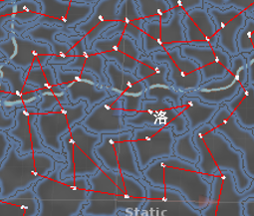
12
11
11
9
12

10
12
9
12
11
10
10
13
9 | 3
10 | 6
11 | 9
12 | 10
11
11
11
13
11

15
14
11
14
12
10

12
13
9
13

12
10
11
12
12
12

